Leeswijzer
Leeswijzer

De tabellenset voor de 'Labour Market Policy database' 2021 bestaat uit zeventien tabellen in totaal, waarvan de laatste twee specifiek zijn samengesteld ten behoeve van Europese monitors: de Youth Guarantee (YG) Monitor en de Long Term Unemployment (LTU) Monitor. Er zijn tabellen over algemene bijstandsuitkeringen, IOAW-, IOAZ- en WW-uitkeringen, re-integratietrajecten AG en diverse re-integratievoorzieningen. Daarnaast zijn er tabellen over re-integratietrajecten WW scholing, re-integratietrajecten WW exclusief scholing en personen met een WGA-uiterking of een Wajong-uitkering én arbeidsvermogen (de doelgroep arbeidsongeschikten). De onderzoekspopulatie van de tabellen bestaat uit personen van 15 jaar tot de AOW-gerechtigde leeftijd van 66 jaar plus 4 maanden (voor de YG/LTU-tabellen tot 65 jaar) die eind 2021 een bepaalde uitkering of voorziening hadden of die gedurende het jaar een uitkering of voorziening zijn ingestroomd of die juist een uitkering of voorziening zijn uitgestroomd. Verder omvat de populatie alleen personen die volgens de Basisregistratie Personen (BRP) op enig moment in de verslagperiode ingeschreven stonden in een Nederlandse gemeente. Van personen van wie de leeftijd niet bekend is, kan niet worden bepaald of ze tot de onderzoekspopulatie behoren en dus worden zij niet meegenomen in dit onderzoek.
In alle tabellen worden de stand, instroom en uitstroom weergegeven. Ook de herkomst van instroom en bestemming van uitstroom zijn opgenomen. De tabellen zijn uitgesplitst naar geslacht, leeftijdsklasse en registratieduur. Voor leeftijdsklasse en registratieduur worden in de YG/LTU-tabellen (16 en 17) afwijkende indelingen gebruikt ten opzichte van de LMP-tabellen (1 tot en met 15).

In deze leeswijzer wordt de inhoud van de tabellen toegelicht met tabel 4 over WW-uitkeringen als voorbeeld, waarbij een aantal cijfers wordt uitgelicht.

Personen met een WW-uitkering
Tabel 4 laat zien dat aan het eind van 2021 ruim 167 duizend personen een uitkering krachtens de Werkloosheidswet (WW) ontvingen. Het gaat om ruim 85 duizend mannen en ruim 82 duizend vrouwen. In de figuur hiernaast is de verdeling naar geslacht en leeftijdsklasse weergegeven. Te zien is dat in de leeftijdsklasse 25 tot 55 jaar het aantal vrouwen iets groter is dan het aantal mannen. Bij personen van 55 jaar tot de AOW-leeftijd met een WW-uitkering komt het aantal mannen hoger uit dan het aantal vrouwen. Van de ruim 167 duizend personen met een WW-uitkering eind 2021, stonden er op dat moment ruim 68 duizend tussen de 1 en 6 maanden geregistreerd. Dit betekent dat zij minimaal 1 en maximaal 6 maanden aaneengesloten één of meer uitkeringen ontvingen of stonden ingeschreven bij UWV als werkzoekende. De overige 99 duizend personen waren 6 maanden of langer geregistreerd. De registratieduur neemt toe met de leeftijd. In de leeftijdsklasse 15 tot 25 jaar valt de registratieduur in 92 procent van de gevallen in duurklasse 1 tot 6 maanden. Bij de personen van 55 jaar tot de AOW-leeftijd is het aandeel van deze duurklasse 24 procent. Een registratieduur van 12 maanden of meer komt in de oudste leeftijdsgroep het meest voor. Dit is te zien in de figuur hieronder.
 | 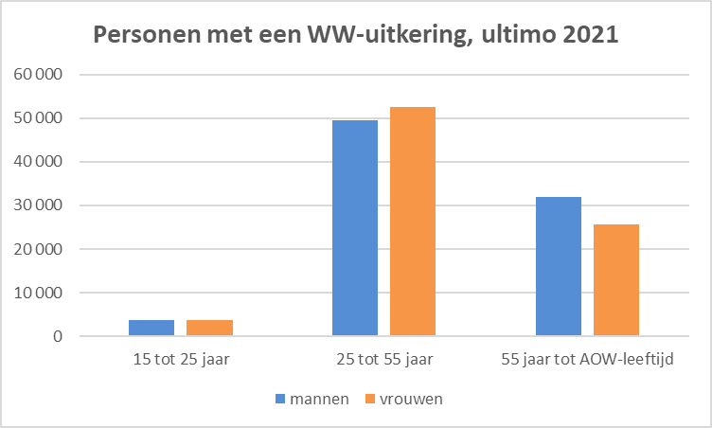
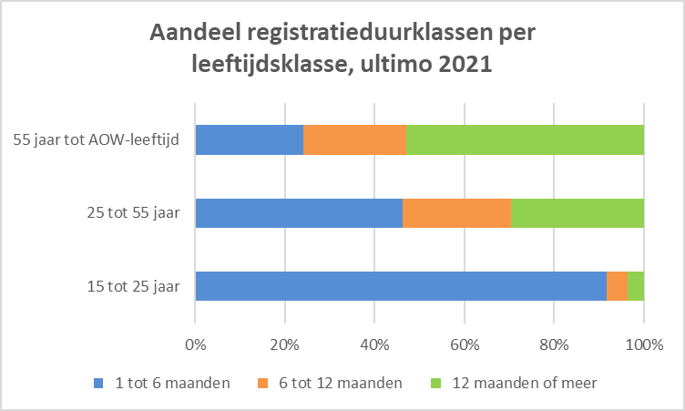

In tabel 4 is in de kolom 'Instroom' te zien dat er in 2021 bijna 345 duizend personen de WW zijn ingestroomd. Uit de kolom 'Herkomst instroom' blijkt dat 87,5 duizend personen de WW zijn ingestroomd vanuit werk, waarbij zij geregistreerd waren. Dit betekent dat zij naast dat zij een baan hadden stonden ingeschreven als werkzoekende bij UWV of een uitkering ontvingen. Ruim 183 duizend instromers kwamen vanuit werk zonder dat zij waren geregistreerd.
In de kolom 'Uitstroom' is te vinden dat er in 2021 ongeveer 413,5 duizend personen de WW zijn uitgestroomd, van wie bijna 279 duizend naar werk. Dit is twee derde deel van het totaal aantal uitstromers. Van degenen die naar werk uitstroomden, hadden er iets meer dan 1 300 gesubsidieerd werk. Bijna 5 700 personen verlieten de WW vanwege het bereiken van de AOW-gerechtigde leeftijd.
In de twee cirkeldiagrammen worden de aantallen per herkomstklasse instroom en per uitstroombestemming getoond.
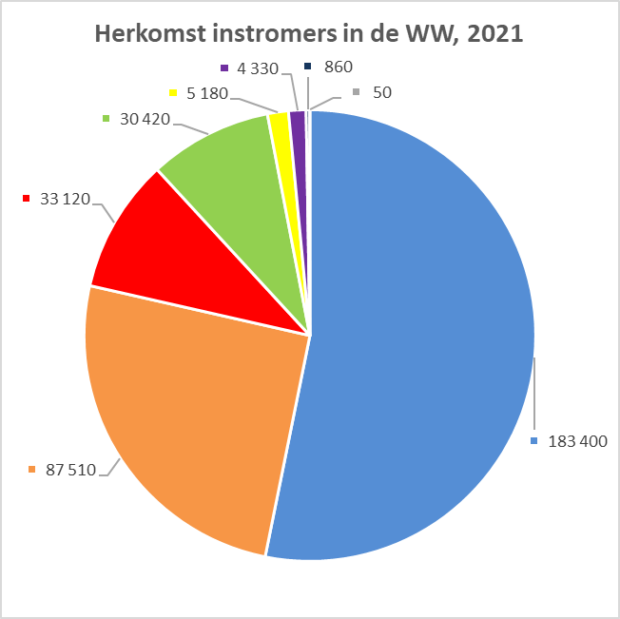 | 